제품 정보
배회감지기 제품 정보(2024.9. 기준)

연번 | 제품명 | 유형명 | 주요기능 | 제품사진
1 | KS0013M01S | GPS형 | * 현재 위치 지도앱으로 확인 * 긴급호출 * 안심지역이탈 알림 * 손목시계형 * 풀림 방지 기능 * 무게: 30g | 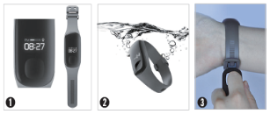
2 | IF-WT100 | GPS형 | * 개선된 실내측위 및 실시간 현위치 조회 * 안심지역이탈 알림 * 낙상감지 알림 * 긴급호출 * 편리한 충전 기능 * 손목시계형 * 풀림 방지 기능 * 무게: 40g | 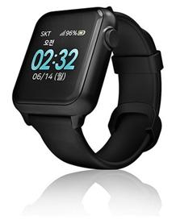 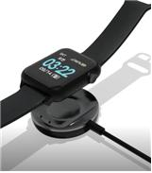 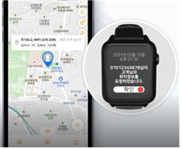
3 | T4S01AR0 | GPS형 | * 현재 위치 지도앱으로 확인 * 긴급호출 * 열쇠고리형 * 무게: 27g | 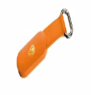 
4 | NEYO-100 | GPS형 | * 현재 위치 지도앱으로 확인 * 긴급호출 * 안심지역이탈 알림 * 무게: 90g | 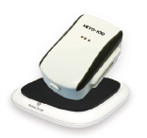
5 | Gper-L200 | GPS형 | * 현재 위치 지도앱으로 확인 * 긴급호출 * 안심지역이탈 알림 * 무게: 39g
6 | SM-V110K (신규 공급없음) | GPS형 | * 현재 위치 지도앱으로 확인 * 긴급호출 * 안심지역이탈 알림 * 무게: 25g | 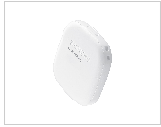
7 | ST-PS100 (신규 공급없음) | 매트형 | * 매트, 수신기(무선), 중계기 * 손목형 수신기 포함 * 무게: 1.033kg | 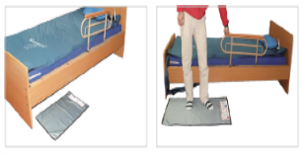
8 | SMS-1000 (신규 공급없음) | GPS형 | * 현재 위치 지도앱·웹으로 확인 * 긴급호출 * 안심지역이탈 알림 * 통화 및 문자 가능 * 무게: 82g | 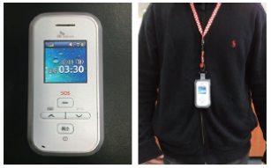
9 | MGT-100 (신규 공급없음) | GPS형 | * 현재 위치 지도앱으로 확인 * 긴급호출 * 안심지역이탈 알림 * 무게: 67g | 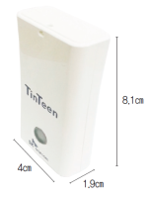 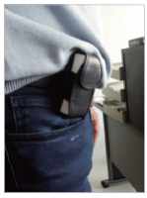
10 | IF-W565S (신규 공급없음) | GPS형 | * 현재 위치 지도앱으로 확인 * 긴급호출 * 안심지역이탈 알림 * 원격 SOS호출 * 위치정보 문자전송 * 실시간 활동량 모니터링 * 손목시계형 * 무게: 31g | 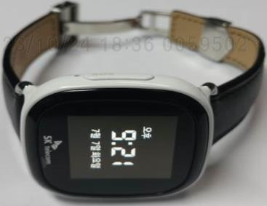 
11 | GT-350 (신규 공급없음) | GPS형 | * 현재 위치 지도웹으로 확인 * 긴급호출 * 안심지역이탈 알림 * 음성 수신·발신 * 무게: 82g | 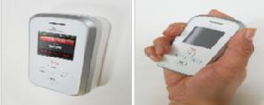
12 | CP-100 (신규 공급없음) | GPS형 | * 현재 위치정보 문자 전송 * 긴급호출 * 무게: 32g | 